周中腾挪--复杂版 (2)
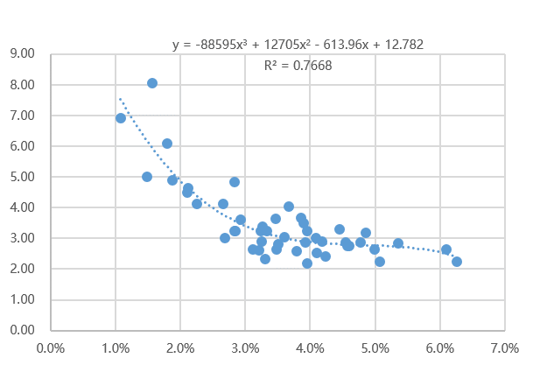
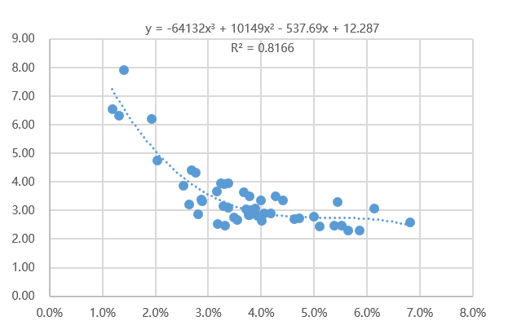
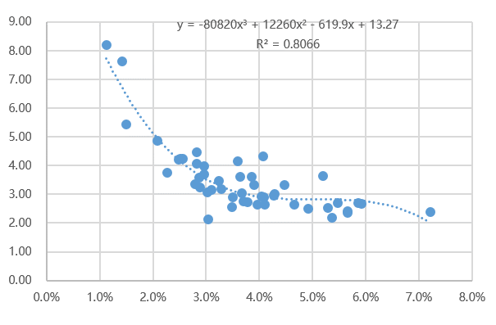
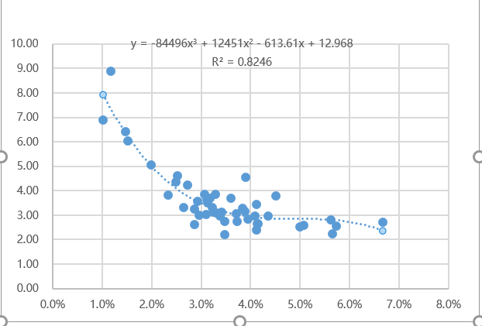
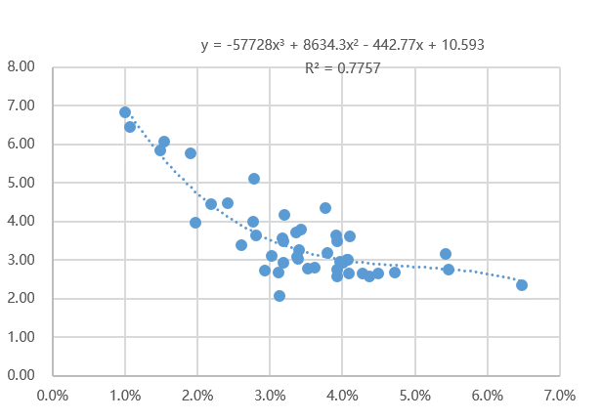
 | 周一 | 周二 | 周三 | 周四 | 周五 | 周六 | 周日 | 周均
原本C补分配 | 3.38% | 3.63% | 4.11% | 3.92% | 4.60% | 3.17% | 3.30% | 3.78%
模拟腾挪分配 | 1.75% | 1.63% | 5.82% | 5.76% | 1.60% | 5.22% | 6.05% | 3.78% | -1.6%
原来的△ROIc | 3.23 | 3.06 | 2.91 | 3.03 | 2.80 | 3.53 | 3.31 | 3.07 | 3.1162067569
腾挪后△ROIc | 5.64 | 6.07 | 2.77 | 2.70 | 5.84 | 2.93 | 2.88 | 3.44 |  |  |  |  | 供需预测准确度 | GMV的大盘增量
△ROIc提升 |  |  |  |  |  |  |  |  | 0.96533539474 | 0.0% | 93% | 0.00% | 70.00% | 0.0%
增减方向 |  |  |  |  |  |  |  |  | 0.034664605255
实际增减 | -1.63% | -2.00% | 1.70% | 1.84% | -3.00% | 2.05% | 2.75% |  |  | 0 | 7%

公式X
3 | -64132 | -80820 | -84496 | -57728 | -88595 | -83348 | -87339 |  | 3.08 | 0.40%
2 | 10149 | 12260 | 12451 | 8634.3 | 12705 | 11367 | 13071
1 | (537.69) | (619.90) | (613.61) | (442.77) | (613.96) | (533.98) | (648.75)
0 | 12.287 | 13.27 | 12.968 | 10.593 | 12.782 | 11.685 | 13.623
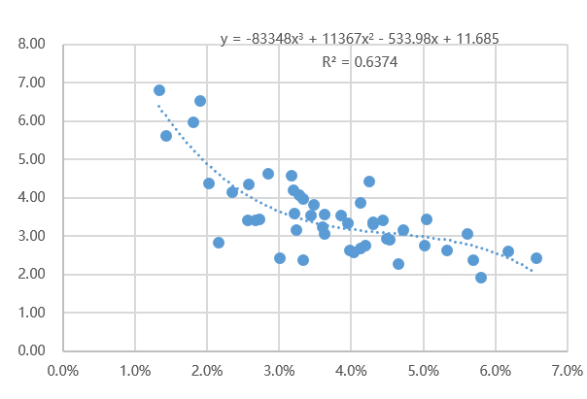
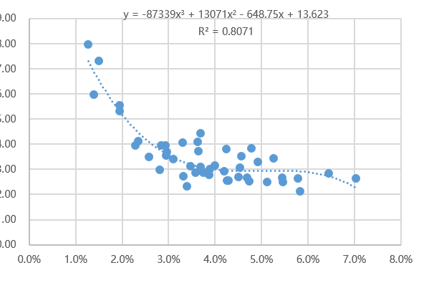

原始GMV | 26161096.98 | 28859416.46 | 27457585.25 | 27333511.76 | 27931773.23 | 19912396.65 | 16650378.09 | 174306158
原呼返C补 | 885170.38834 | 1048505.5702 | 1128808.2311 | 1071217.9217 | 1285505.2612 | 630807.82353 | 549543.28715 | 6599558 |  |  | 2022-03-07 | 0.03383536971 | 3.9516493044
 |  |  |  |  |  |  |  |  |  |  | 2022-03-08 | 0.036331488948 | 3.6188038198
不发补贴GMV | 23303097.11 | 25656057.94 | 24167653.90 | 24090714.95 | 24332404.17 | 17687717.30 | 14831653.08 | 154069298.45 |  |  | 2022-03-09 | 0.041110979745 | 3.4313119438
 |  |  |  |  |  |  |  |  |  |  | 2022-03-10 | 0.039190643745 | 3.6413587865
腾挪前cost： | 788469 | 932123 | 993556 | 944131 | 1119851 | 560332 | 489517 | 5827978 |  |  | 2022-03-11 | 0.046023045175 | 2.7457831369
腾挪后cost： | 408223.65526 | 418604.24139 | 1405542.4154 | 1386613.3709 | 389707.78523 | 922449.83268 | 896721.7452 | 5827863 |  |  | 2022-03-12 | 0.031679151165 | 4.5778793186
 |  |  |  |  |  |  |  |  |  |  | 2022-03-13 | 0.033004853354 | 4.0681688128
腾挪前dgmv | 2545774.3024 | 2847789.7969 | 2895736.1527 | 2858077.453 | 3135543.9538 | 1976130.7542 | 1620065.2174 | 17879117.63 |  | 0
腾挪后gmv | 2301363.2555 | 2540268.9722 | 3899063.9787 | 3750707.1288 | 2277386.0419 | 2703450.3219 | 2579869.1806 | 20052108.88
 |  |  |  |  |  |  |  |  |  |  | dt | finish | gmv
 |  |  |  |  |  |  |  |  |  |  | 2022-03-07 | 473051 | 26161096.98
 |  |  |  |  |  |  |  |  | 0.00% |  | 2022-03-08 | 526283 | 28859416.46
 |  |  |  |  |  |  |  |  |  |  | 2022-03-09 | 495514 | 27457585.25
 |  |  |  |  |  |  |  |  |  |  | 2022-03-10 | 493619 | 27333511.76
 |  |  |  |  |  |  |  |  |  |  | 2022-03-11 | 500954 | 27931773.23
 |  |  |  |  |  |  |  |  |  |  | 2022-03-12 | 380642 | 19912396.65
 |  |  |  |  |  |  |  |  |  |  | 2022-03-13 | 321566 | 16650378.09

Sheet1 (2)
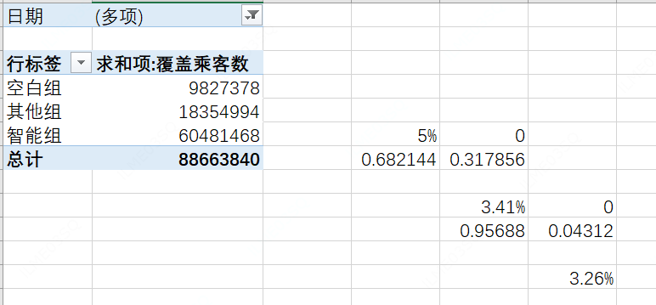
 | 2022-08-15 | 2022-08-16 | 2022-08-17 | 2022-08-18 | 2022-08-19 | 2022-08-20 | 2022-08-21 | 平均C补率 |  |  |  |  | 2.34 |  | 2.46
实际ROI | 2.48 | 2.37 | 2.51 | 2.69 | 2.24 | 1.91 | 2.15 |  |  |  | 232.6% |  | 2.28 | 2.4555364629 | 2.49 | 0.04763258002
呼返补贴率 | 5.0% | 5.2% | 4.5% | 4.3% | 5.9% | 5.3% | 5.4% | 5.1% |  |  |  |  |  |  | 0.012195121951
GMV | 31818293.69 | 33405679.01 | 33960648.83 | 34012765.66 | 46343611.22 | 28976053.3 | 27097750.61 |  |  |  | 5.12%
原呼返C补 | 1606563.9044 | 1727451.1694 | 1541197.5607 | 1461624.5969 | 2716414.0739 | 1541338.4322 | 1472944.7171 |  |  |  | 5.47% |  | 5.47%
新呼返C补 | 1750006.1529 | 2004340.7406 | 2037638.9298 | 2040765.9396 | 2085462.5049 | 1738563.198 | 1235408.7968
腾挪后 | 5.5% | 6.0% | 6.0% | 6.0% | 4.5% | 6.0% | 4.6% |  |  |  |  | 0.35%
腾挪后ROI | 2.46 | 2.43 | 2.43 | 2.43 | 2.70 | 2.01 | 2.70 |  | 2.45
 |  |  |  |  |  |  |  |  |  |  |  |  | 0.086956521739
原来的拟合ROI | 2.5356441824 | 2.5102233889 | 2.6847342703 | 2.7800647783 | 2.4344816724 | 2.3529257373 | 2.2984034844 |  | 2.51 | -2.29% |  |  |  |  |  | 2.41
 |  |  |  |  |  |  |  |  |  |  |  |  |  |  |  | 2.53 | 5%
 | 0.03 | 0.00 | 0.18 | 0.27 | (0.07) | (0.15) | (0.21)
 |  |  |  |  |  |  |  |  | 2.2849760265 |  | -2.29%
 | 1.00% | 1.00% | 1.50% | 2% | 1.50% | 1% | 1.20% |  | 1.0714004025
 | 1 | 1 | -1 | -1 | 1 | 1 | 1

画图用的
 | DAY1 | DAY2 | DAY3 | DAY4 | DAY5 | DAY6 | DAY7 | 周均 |  |  | 2.34 | 2.46
原本C补率 | 2.5% | 2.0% | 1.8% | 2.1% | 3.0% | 2.0% | 2.0% | 2.2% |  |  |  | 0.012195121951
腾挪后C补率 | 1.8% | 2.1% | 2.7% | 2.3% | 1.8% | 2.7% | 2.6% | 2.2% |  | 0.35%
原来的ROI | 3.74 | 4.37 | 5.70 | 4.64 | 2.93 | 5.70 | 5.58 | 4.30
腾挪后ROI | 4.68 | 4.14 | 4.09 | 4.11 | 5.59 | 4.16 | 4.30 | 4.50 | 0.046511627907
 |  |  |  |  |  |  |  |  |  |  | 0.086956521739
 |  |  |  |  |  |  |  |  | 4.65% |  |  |  | 2.41
 | 1.4 | 1.5 | 1.3 | 1.2 | 1.1 | 1.7 | 1.6

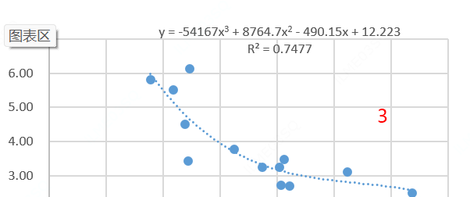
 | 3.33% | 2.67% | 2.40% | 2.80% | 4.00% | 2.67% | 2.67%

 |  |  |  |  | 6>7> 2>1>3>4>5

 | 2% | 2% | 2% | 2% | 2% | 2% | 2%
 | GMV | 实际ROI | 原本C补率 | 原呼返C补 | 腾挪后C补率 | 新呼返C补 | 原来的ROI | 腾挪后ROI
DAY1 |  |  | 2.5% |  | 1.8% |  | 3.74 | 4.68
DAY2 |  |  | 2.0% |  | 2.1% |  | 4.37 | 4.14
DAY3 |  |  | 1.8% |  | 2.7% |  | 5.70 | 4.09
DAY4 |  |  | 2.1% |  | 2.3% |  | 4.64 | 4.11
DAY5 |  |  | 3.0% |  | 1.8% |  | 2.93 | 5.59
DAY6 |  |  | 2.0% |  | 2.7% |  | 5.70 | 4.16
DAY7 |  |  | 2.0% |  | 2.6% |  | 5.58 | 4.30
周均 |  |  | 2.2% |  | 2.2% |  | 4.30 | 4.50

 | 4.36 | 4.37 | 5.27 | 4.94 | 4.96 | 5.70 | 5.58
 | 5 | 4 | 1 | 2 | 3 | -1 | 0

